Couvertures
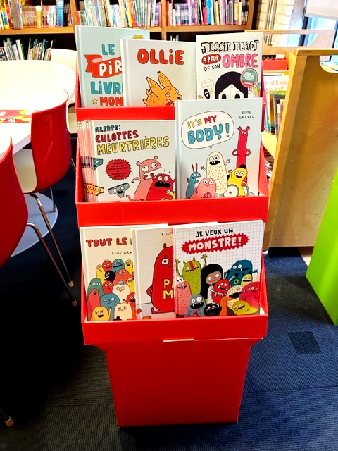
Présentoir Elise GRAVEL

QTE | Titres
6 | Alerte culottes meurtrières
5 | Jessie Elliot a peur de son ombre
4 | Je veux un monstre!
4 | Le pire livre du monde
4 | Pas moi
8 | C'est mon corps!
4 | OLLIE : Un livre sur la pleine conscience
4 | Tout le monde!

